Hoja 1
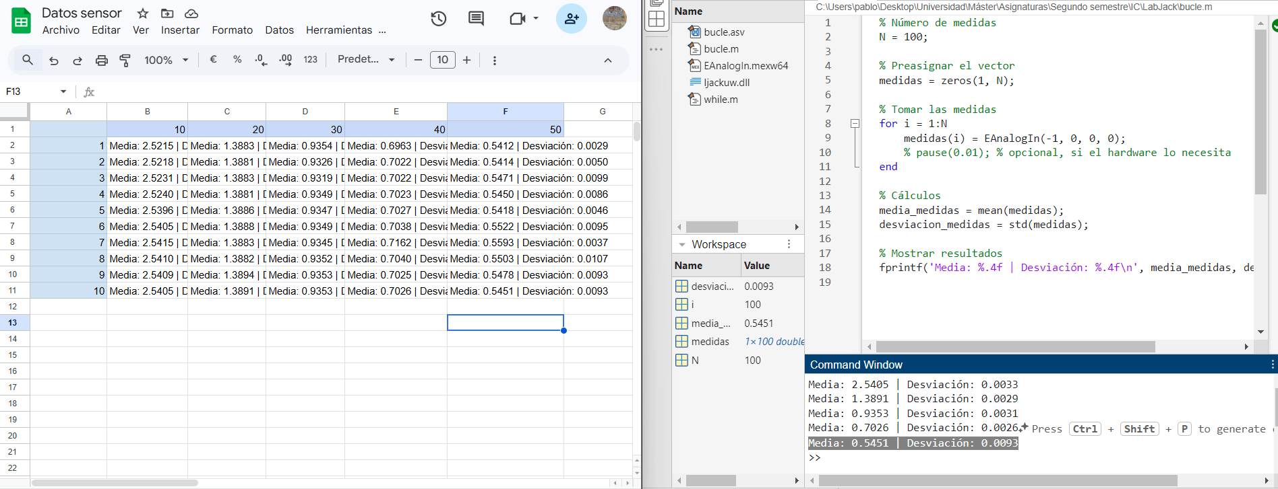
Barrido/Distancia | 10 | 20 | 30 | 40 | 50
1 | Media: 2.5215 | Desviación: 0.0032 | Media: 1.3883 | Desviación: 0.0041 | Media: 0.9354 | Desviación: 0.0034 | Media: 0.6963 | Desviación: 0.0102 | Media: 0.5412 | Desviación: 0.0029
2 | Media: 2.5218 | Desviación: 0.0035 | Media: 1.3881 | Desviación: 0.0044 | Media: 0.9326 | Desviación: 0.0066 | Media: 0.7022 | Desviación: 0.0039 | Media: 0.5414 | Desviación: 0.0050
3 | Media: 2.5231 | Desviación: 0.0051 | Media: 1.3883 | Desviación: 0.0036 | Media: 0.9319 | Desviación: 0.0072 | Media: 0.7022 | Desviación: 0.0038 | Media: 0.5471 | Desviación: 0.0099
4 | Media: 2.5240 | Desviación: 0.0071 | Media: 1.3881 | Desviación: 0.0033 | Media: 0.9349 | Desviación: 0.0030 | Media: 0.7023 | Desviación: 0.0035 | Media: 0.5450 | Desviación: 0.0086
5 | Media: 2.5396 | Desviación: 0.0049 | Media: 1.3886 | Desviación: 0.0036 | Media: 0.9347 | Desviación: 0.0029 | Media: 0.7027 | Desviación: 0.0050 | Media: 0.5418 | Desviación: 0.0046
6 | Media: 2.5405 | Desviación: 0.0030 | Media: 1.3888 | Desviación: 0.0030 | Media: 0.9349 | Desviación: 0.0034 | Media: 0.7038 | Desviación: 0.0046 | Media: 0.5522 | Desviación: 0.0095
7 | Media: 2.5415 | Desviación: 0.0033 | Media: 1.3883 | Desviación: 0.0032 | Media: 0.9345 | Desviación: 0.0045 | Media: 0.7162 | Desviación: 0.0094 | Media: 0.5593 | Desviación: 0.0037
8 | Media: 2.5410 | Desviación: 0.0037 | Media: 1.3882 | Desviación: 0.0037 | Media: 0.9352 | Desviación: 0.0035 | Media: 0.7040 | Desviación: 0.0046 | Media: 0.5503 | Desviación: 0.0107
9 | Media: 2.5409 | Desviación: 0.0038 | Media: 1.3894 | Desviación: 0.0034 | Media: 0.9353 | Desviación: 0.0038 | Media: 0.7025 | Desviación: 0.0028 | Media: 0.5478 | Desviación: 0.0093
10 | Media: 2.5405 | Desviación: 0.0033 | Media: 1.3891 | Desviación: 0.0029 | Media: 0.9353 | Desviación: 0.0031 | Media: 0.7026 | Desviación: 0.0026 | Media: 0.5451 | Desviación: 0.0093

